Sheet1
采购订单
类别 | 图号、型号 | 名称 | 材料 | 外盒尺寸 | 重量（kg） | 数量 | $三维截图 |  | 总重量 | 表面处理 | 每KG单价 | 单件价格 | 合计价格 | 备注 | 批次

铁--管件 | BSZ3336.05.03.02.017 | 门挡 | Q235A GB/T700-2006 | 690×74×30 | 3.09 | 36 |  |  | 111.24 | 喷粉 |  |  |  |  | 1钣金
铁--管件 | BSZ3337.09.03.038 | 二层立柱二 | Q235A GB/T700-2006 | 600×495×200 | 8.85 | 27 |  |  | 238.95 | 喷粉 |  |  |  |  | 1钣金
铁--管件 | BSZ3336.05.01.04.005 | 门挡 | Q235A GB/T700-2006 | 1770×74×30 | 7.61 | 18 |  |  | 136.98 | 喷粉 |  |  |  |  | 1钣金
铁--管件 | BSZ3338.19.02.024 | 落地横挡 | Q235A GB/T700-2006 | 800×74×30 | 3.43 | 18 |  |  | 61.74 | 喷粉 |  |  |  |  | 1钣金
铁--管件 | BSZ3338.19.02.021 | 落地横挡 | Q235A GB/T700-2006 | 800×74×30 | 3.43 | 18 |  |  | 61.74 | 喷粉 |  |  |  |  | 1钣金
铁--管件 | BSZ3337.09.01.031 | 二层立柱二 | Q235A GB/T700-2006 | 600×495×200 | 8.85 | 9 |  |  | 79.65 | 喷粉 |  |  |  |  | 1钣金
铁--管件 | BSZ3335.05.01.04.010 | 立柱 | Q235A GB/T700-2006 | 2900×120×70 | 35.26 | 9 |  |  | 317.34 | 喷粉 |  |  |  |  | 1钣金
铁--管件 | BSZ3335.05.02.03.001 | 下横梁 | Q235A GB/T700-2006 | 4300×120×120 | 53.56 | 9 |  |  | 482.04 | 喷粉 |  |  |  |  | 1钣金
铁--管件 | BSZ3335.05.03.01.003 | 三号横梁 | Q235A GB/T700-2006 | 7850×120×105 | 50.29 | 9 |  | 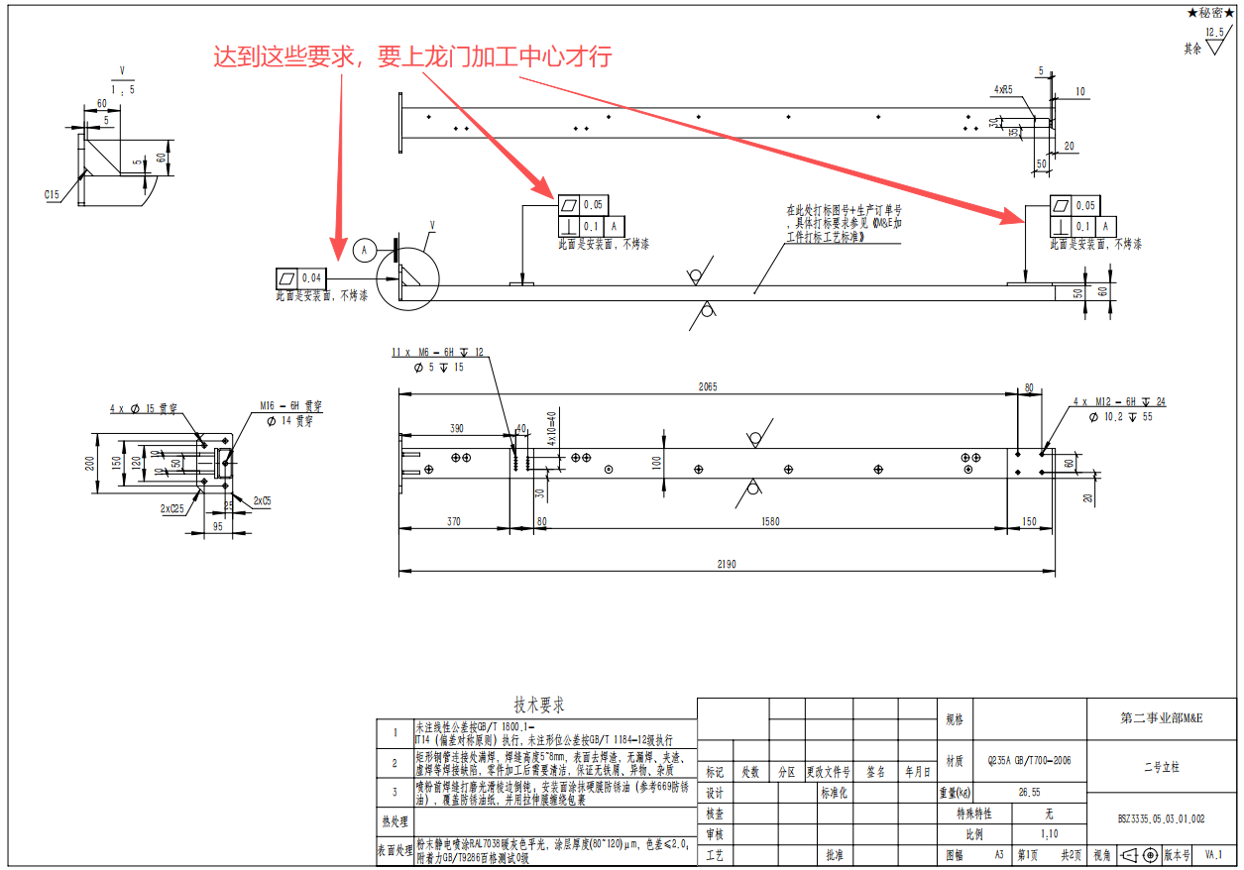 | 452.61 | 喷粉 |  |  |  |  | 1钣金
铁--管件 | BSZ3335.05.03.01.002 | 二号立柱 | Q235A GB/T700-2006 | 2190×200×120 | 26.55 | 9 |  |  | 238.95 | 喷粉 |  |  |  |  | 1钣金
铁--管件 | BSZ3335.05.03.01.001 | 一号横梁 | Q235A GB/T700-2006 | 3920×120×120 | 52.53 | 9 |  |  | 472.77 | 喷粉 |  |  |  |  | 1钣金
铁--管件 | BSZ3335.05.03.02.005 | 五号上横梁 | Q235A GB/T700-2006 | 6375×195×105 | 39.8 | 9 |  |  | 358.2 | 喷粉 |  |  |  |  | 1钣金
铁--管件 | BSZ3335.05.03.02.004 | 四号上横梁 | Q235A GB/T700-2006 | 6665×195×105 | 44.36 | 9 |  |  | 399.24 | 喷粉 |  |  |  |  | 1钣金
铁--管件 | BSZ3335.05.03.02.003 | 三号上横梁 | Q235A GB/T700-2006 | 6375×195×135 | 42.69 | 9 |  |  | 384.21 | 喷粉 |  |  |  |  | 1钣金
铁--管件 | BSZ3335.05.03.02.002 | 二号上横梁 | Q235A GB/T700-2006 | 6675×195×135 | 42.28 | 9 |  |  | 380.52 | 喷粉 |  |  |  |  | 1钣金
铁--管件 | BSZ3335.05.03.02.001 | 右横梁 | Q235A GB/T700-2006 | 3330×195×120 | 44.25 | 9 |  |  | 398.25 | 喷粉 |  |  |  |  | 1钣金
铁--管件 | BSZ3335.05.03.02.009 | 九号中间横梁 | Q235A GB/T700-2006 | 3180×195×120 | 38.65 | 9 |  |  | 347.85 | 喷粉 |  |  |  |  | 1钣金
铁--管件 | BSZ3335.05.03.02.008 | 八号中间横梁 | Q235A GB/T700-2006 | 3330×195×135 | 45.52 | 9 |  |  | 409.68 | 喷粉 |  |  |  |  | 1钣金
铁--管件 | BSZ3336.05.01.01.015 | 极片送检中间立柱 | Q235A GB/T700-2006 | 4783×195×120 | 59.39 | 9 |  |  | 534.51 | 喷粉 |  |  |  |  | 1钣金
铁--管件 | BSZ3336.05.01.01.014 | 极片送检顶层立柱 | Q235A GB/T700-2006 | 4898×110×50 | 54.38 | 9 |  |  | 489.42 | 喷粉 |  |  |  |  | 1钣金
铁--管件 | BSZ3336.05.01.01.006 | 支撑立柱 | Q235A GB/T700-2006 | 2790×150×100 | 32.33 | 9 |  |  | 290.97 | 喷粉 |  |  |  |  | 1钣金
铁--管件 | BSZ3336.05.01.01.004 | 极片送检顶层立柱 | Q235A GB/T700-2006 | 1380×195×105 | 17.32 | 9 |  |  | 155.88 | 喷粉 |  |  |  |  | 1钣金
铁--管件 | BSZ3336.05.01.01.001 | 立柱 | Q235A GB/T700-2006 | 2790×150×60 | 31.59 | 9 |  |  | 284.31 | 喷粉 |  |  |  |  | 1钣金
铁--管件 | BSZ3336.05.01.02.001 | 正极换卷门框架 | Q235A GB/T700-2006 | 3020×2910×105 | 136.66 | 9 |  |  | 1229.94 | 喷粉 |  |  |  |  | 1钣金
铁--管件 | BSZ3336.05.01.04.004 | 支撑立柱 | Q235A GB/T700-2006 | 2790×165×60 | 34.09 | 9 |  |  | 306.81 | 喷粉 |  |  |  |  | 1钣金
铁--管件 | BSZ3336.05.01.04.003 | 正极热压中间横梁 | Q235A GB/T700-2006 | 4523×195×120 | 56.24 | 9 |  |  | 506.16 | 喷粉 |  |  |  |  | 1钣金
铁--管件 | BSZ3336.05.01.04.002 | 正极热压顶层横梁 | Q235A GB/T700-2006 | 4633×220×195 | 68.47 | 9 |  |  | 616.23 | 喷粉 |  |  |  |  | 1钣金
铁--管件 | BSZ3336.05.01.04.001 | 正极连接立柱 | Q235A GB/T700-2006 | 2900×120×70 | 35.4 | 9 |  |  | 318.6 | 喷粉 |  |  |  |  | 1钣金
铁--管件 | BSZ3336.05.02.01.009 | 下横梁 | Q235A GB/T700-2006 | 3831×195×120 | 48.32 | 9 |  |  | 434.88 | 喷粉 |  |  |  |  | 1钣金
铁--管件 | BSZ3336.05.02.02.004 | 上横梁 | Q235A GB/T700-2006 | 5009×220×195 | 75.58 | 9 |  |  | 680.22 | 喷粉 |  |  |  |  | 1钣金
铁--管件 | BSZ3336.05.02.02.001 | 下横梁 | Q235A GB/T700-2006 | 5008×195×120 | 64.59 | 9 |  |  | 581.31 | 喷粉 |  |  |  |  | 1钣金
铁--管件 | BSZ3335.05.02.04.001 | 顶部框架 | Q355B GB/T1591-2018 | 5010×593×90 | 114.41 | 9 |  |  | 1029.69 | 喷粉 |  |  |  |  | 1钣金
铁--管件 | BSZ3335.05.03.04.001 | 顶部框架 | Q355B GB/T1591-2018 | 4170×2550×90 | 166.85 | 9 |  |  | 1501.65 | 喷粉 |  |  |  |  | 1钣金
铁--管件 | BSZ3336.05.02.05.001 | 顶部框架 | Q355B GB/T1591-2018 | 5301×1265×90 | 176.61 | 9 |  | 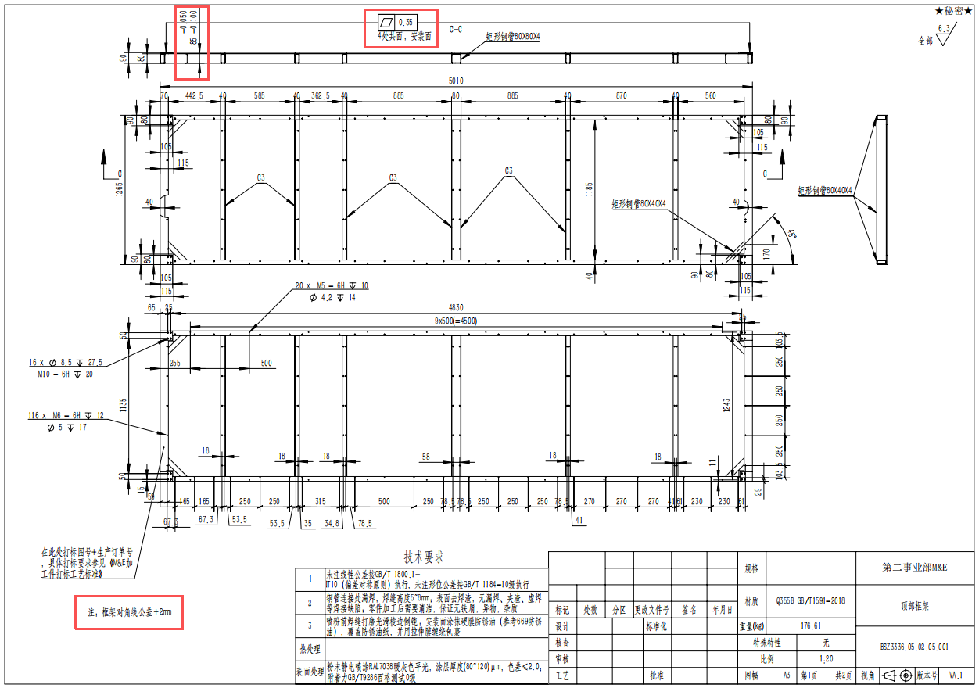 | 1589.49 | 喷粉 |  |  |  |  | 1钣金
铁--管件 | BSZ3336.05.02.07.001 | 顶部框架2 | Q355B GB/T1591-2018 | 5010×419×90 | 103.19 | 9 |  |  | 928.71 | 喷粉 |  |  |  |  | 1钣金
铁--管件 | BSZ3335.05.03.03.001 | 顶部框架 | Q355B GB/T1591-2018 | 4170×1950×90 | 133.78 | 9 |  |  | 1204.02 | 喷粉 |  |  |  |  | 1钣金
铁--钣件 | BSZ3336.05.03.03.010 | 挡板2 | Q235A GB/T700-2006 | 925×40×6 | 1.74 | 144 |  |  | 250.56 | 喷粉 |  |  |  |  | 4钣金
铁--钣件 | BSZ3336.05.03.03.015 | 挡板 | Q235A GB/T700-2006 | 625×40×6 | 1.17 | 72 |  |  | 84.24 | 喷粉 |  |  |  |  | 4钣金
铁--钣件 | BSZ3336.05.04.03.001 | 挡板 | Q235A GB/T700-2006 | 625×40×6 | 1.17 | 162 |  |  | 189.54 | 喷粉 |  |  |  |  | 4钣金
铁--钣件 | BSZ3336.05.04.04.001 | 挡板2 | Q235A GB/T700-2006 | 925×40×6 | 1.74 | 540 |  |  | 939.6 | 喷粉 |  |  |  |  | 4钣金
铁--钣件 | BSZ3337.09.06.005 | FFU密封板 | Q235A GB/T700-2006 | 1223×40×6 | 2.3 | 720 |  |  | 1656 | 喷粉 |  |  |  |  | 4钣金
铁--钣件 | BSZ3337.09.16.005 | 层叠处拖链安装槽 | Q235-A GB/T700-2006 | 3000×96×43 | 15.39 | 9 |  |  | 138.51 | 喷粉 |  |  |  |  | 4钣金
铁--钣件 | BSZ3335.05.01.01.009 | 封板 | Q235A GB/T700-2006 | 1975×130×2 | 3.02 | 18 |  |  | 54.36 | 喷粉 |  |  |  |  | 5钣金
铁--管件 | BSZ3338.19.02.016 | 立柱 | Q235A GB/T700-2006 | 2190×200×120 | 26.44 | 36 |  |  | 951.84 | 喷粉 |  |  |  |  | 6钣金
铁--管件 | BSZ3337.09.01.048 | 落地横挡 | Q235A GB/T700-2006 | 718×74×30 | 3.08 | 36 |  |  | 110.88 | 喷粉 |  |  |  |  | 6钣金
铁--管件 | BSZ3337.09.01.026 | 落地横挡 | Q235A GB/T700-2006 | 1743×74×30 | 7.38 | 36 |  |  | 265.68 | 喷粉 |  |  |  |  | 6钣金
铁--管件 | BSZ3337.09.03.014 | 横梁 | Q235A GB/T700-2006 | 1489×175×55 | 18.22 | 36 |  |  | 655.92 | 喷粉 |  |  |  |  | 6钣金
铁--管件 | BSZ3337.09.03.009 | 横梁 | Q235A GB/T700-2006 | 1489×175×50 | 16.83 | 36 |  |  | 605.88 | 喷粉 |  |  |  |  | 6钣金
铁--管件 | BSZ3337.09.03.002 | 落地横挡 | Q235A GB/T700-2006 | 1479×74×30 | 6.27 | 36 |  |  | 225.72 | 喷粉 |  |  |  |  | 6钣金
铁--管件 | BSZ3336.05.04.01.002 | 中间立柱 | Q235A GB/T700-2006 | 2190×200×120 | 26.68 | 18 |  |  | 480.24 | 喷粉 |  |  |  |  | 6钣金
铁--管件 | BSZ3337.09.01.035 | 二层立柱二 | Q235A GB/T700-2006 | 480×260×100 | 7.43 | 18 |  |  | 133.74 | 喷粉 |  |  |  |  | 6钣金
铁--管件 | BSZ3337.09.01.034 | 落地横挡 | Q235A GB/T700-2006 | 1772×74×30 | 7.5 | 18 |  |  | 135 | 喷粉 |  |  |  |  | 6钣金
铁--管件 | BSZ3337.09.01.030 | 立柱 | Q235A GB/T700-2006 | 2190×200×120 | 27.55 | 18 |  |  | 495.9 | 喷粉 |  |  |  |  | 6钣金
铁--管件 | BSZ3337.09.01.029 | 立柱 | Q235A GB/T700-2006 | 2190×200×120 | 27.71 | 18 |  |  | 498.78 | 喷粉 |  |  |  |  | 6钣金
铁--管件 | BSZ3337.09.01.027 | 落地横挡 | Q235A GB/T700-2006 | 470×74×30 | 2.04 | 18 |  |  | 36.72 | 喷粉 |  |  |  |  | 6钣金
铁--管件 | BSZ3337.09.01.024 | 排废横梁 | Q235A GB/T700-2006 | 728×175×50 | 8.64 | 18 |  |  | 155.52 | 喷粉 |  |  |  |  | 6钣金
铁--管件 | BSZ3337.09.01.023 | 排废横梁 | Q235A GB/T700-2006 | 728×180×50 | 8.82 | 18 |  |  | 158.76 | 喷粉 |  |  |  |  | 6钣金
铁--管件 | BSZ3337.09.03.039 | 二层立柱二 | Q235A GB/T700-2006 | 480×260×155 | 9.32 | 18 |  |  | 167.76 | 喷粉 |  |  |  |  | 6钣金
铁--管件 | BSZ3337.09.03.013 | 立柱 | Q235A GB/T700-2006 | 2790×200×60 | 33.83 | 18 |  |  | 608.94 | 喷粉 |  |  |  |  | 6钣金
铁--管件 | BSZ3338.19.02.022 | 落地横挡 | Q235A GB/T700-2006 | 857×74×30 | 3.67 | 18 |  |  | 66.06 | 喷粉 |  |  |  |  | 6钣金
铁--管件 | BSZ3338.19.02.019 | 立柱 | Q235A GB/T700-2006 | 740×200×120 | 10.24 | 18 |  |  | 184.32 | 喷粉 |  |  |  |  | 6钣金
铁--管件 | BSZ3338.19.02.018 | 热压横梁 | Q235A GB/T700-2006 | 2292×185×50 | 26.2 | 18 |  |  | 471.6 | 喷粉 |  |  |  |  | 6钣金
铁--管件 | BSZ3338.19.03.022 | 落地横挡 | Q235A GB/T700-2006 | 434×74×30 | 1.89 | 18 |  |  | 34.02 | 喷粉 |  |  |  |  | 6钣金
铁--管件 | BSZ3338.19.03.021 | 滑动门锁固定立柱二 | Q235A GB/T700-2006 | 2164×50×50 | 11.84 | 18 |  |  | 213.12 | 喷粉 |  |  |  |  | 6钣金
铁--管件 | BSZ3338.19.03.018 | 滑动门锁固定立柱 | Q235A GB/T700-2006 | 2164×50×50 | 11.84 | 18 |  |  | 213.12 | 喷粉 |  |  |  |  | 6钣金
铁--管件 | BSZ3338.19.04.004 | 卷帘门框架 | Q235A GB/T700-2006 | 2900×2263×60 | 151.28 | 18 |  | 按图纸要加工安装面 | 2723.04 | 喷粉 |  |  |  |  | 6钣金
铁--管件 | BSZ3338.19.07.002 | 横梁 | Q235A GB/T700-2006 | 2080×646×50 | 22.37 | 12 |  |  | 268.44 | 喷粉 |  |  |  |  | 6钣金
铁--管件 | BSZ3335.05.03.02.012 | 封板左立柱 | Q235A GB/T700-2006 | 2190×200×120 | 25.92 | 9 |  | 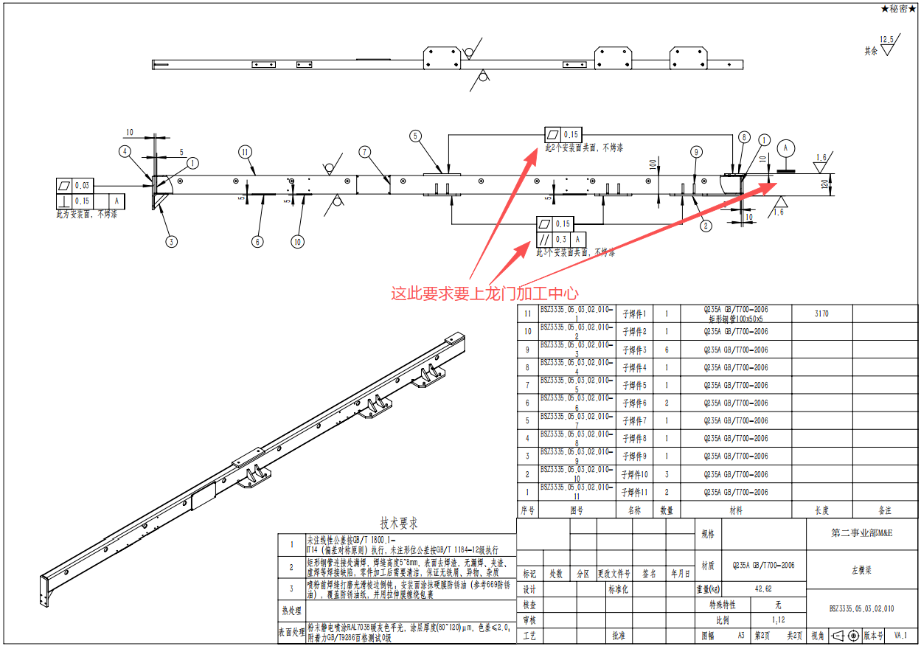 | 233.28 | 喷粉 |  |  |  |  | 6钣金
铁--管件 | BSZ3336.05.01.01.005 | 极片送检中间立柱 | Q235A GB/T700-2006 | 1220×185×55 | 14.81 | 9 |  | 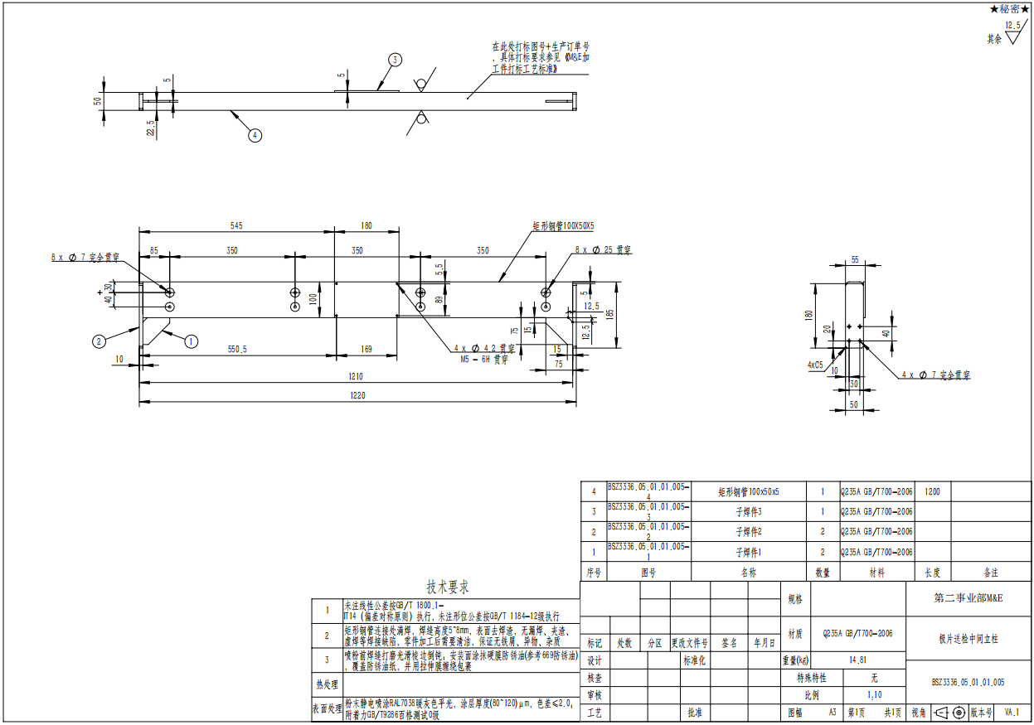 | 133.29 | 喷粉 |  |  |  |  | 6钣金
铁--管件 | BSZ3336.05.02.01.006 | 上横梁 | Q235A GB/T700-2006 | 3828×195×105 | 51.81 | 9 |  | 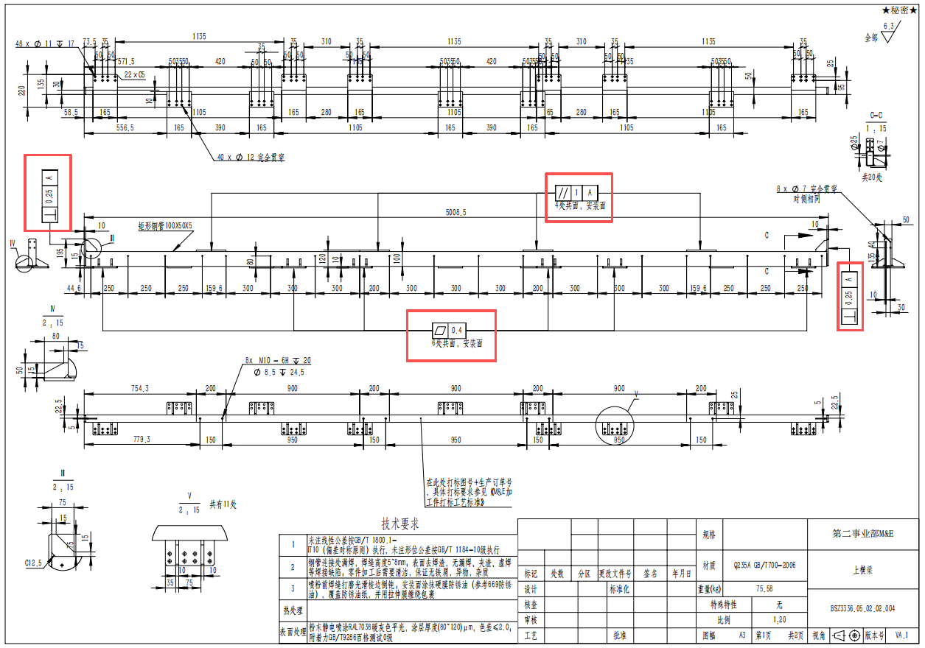 | 466.29 | 喷粉 |  |  |  |  | 6钣金
铁--管件 | BSZ3336.05.02.03.016 | 上横梁 | Q235A GB/T700-2006 | 3995×120×105 | 50.35 | 9 |  |  | 453.15 | 喷粉 |  |  |  |  | 6钣金
铁--管件 | BSZ3336.05.02.03.004 | 门挡 | Q235A GB/T700-2006 | 1470×74×30 | 6.34 | 9 |  |  | 57.06 | 喷粉 |  |  |  |  | 6钣金
铁--管件 | BSZ3336.05.02.03.003 | 下横梁 | Q235A GB/T700-2006 | 4000×120×120 | 51.23 | 9 |  |  | 461.07 | 喷粉 |  |  |  |  | 6钣金
铁--管件 | BSZ3336.05.02.03.002 | 封板左立柱 | Q235A GB/T700-2006 | 2190×200×120 | 25.92 | 9 |  |  | 233.28 | 喷粉 |  |  |  |  | 6钣金
铁--管件 | BSZ3336.05.03.01.018 | 中间横梁 | Q235A GB/T700-2006 | 3920×120×120 | 51.75 | 9 |  |  | 465.75 | 喷粉 |  |  |  |  | 6钣金
铁--管件 | BSZ3336.05.03.01.017 | 顶层横梁 | Q235A GB/T700-2006 | 3915×120×105 | 49.35 | 9 |  |  | 444.15 | 喷粉 |  |  |  |  | 6钣金
铁--管件 | BSZ3336.05.03.01.004 | 隔断立柱 | Q235A GB/T700-2006 | 2190×200×120 | 26.55 | 9 |  |  | 238.95 | 喷粉 |  |  |  |  | 6钣金
铁--管件 | BSZ3336.05.03.02.035 | 中间横梁 | Q235A GB/T700-2006 | 3180×195×120 | 38.78 | 9 |  |  | 349.02 | 喷粉 |  |  |  |  | 6钣金
铁--管件 | BSZ3336.05.03.02.034 | 中间横梁 | Q235A GB/T700-2006 | 3330×195×135 | 45.99 | 9 |  |  | 413.91 | 喷粉 |  |  |  |  | 6钣金
铁--管件 | BSZ3336.05.03.02.032 | 过道门框架 | Q235A GB/T700-2006 | 2900×940×120 | 148.16 | 9 |  |  | 1333.44 | 喷粉 |  |  |  |  | 6钣金
铁--管件 | BSZ3336.05.03.02.026 | 中间横梁 | Q235A GB/T700-2006 | 3330×195×120 | 44.39 | 9 |  |  | 399.51 | 喷粉 |  |  |  |  | 6钣金
铁--管件 | BSZ3336.05.03.02.020 | 中间横梁 | Q235A GB/T700-2006 | 3180×195×120 | 42.46 | 9 |  |  | 382.14 | 喷粉 |  |  |  |  | 6钣金
铁--管件 | BSZ3336.05.03.02.006 | 顶层横梁 | Q235A GB/T700-2006 | 3177×195×135 | 42.78 | 9 |  |  | 385.02 | 喷粉 |  |  |  |  | 6钣金
铁--管件 | BSZ3336.05.03.02.005 | 顶层横梁 | Q235A GB/T700-2006 | 3328×195×135 | 42.32 | 9 |  |  | 380.88 | 喷粉 |  |  |  |  | 6钣金
铁--管件 | BSZ3336.05.03.02.004 | 顶层横梁 | Q235A GB/T700-2006 | 3328×195×105 | 44.51 | 9 |  |  | 400.59 | 喷粉 |  |  |  |  | 6钣金
铁--管件 | BSZ3336.05.03.02.003 | 顶层横梁 | Q235A GB/T700-2006 | 3177×195×105 | 39.78 | 9 |  |  | 358.02 | 喷粉 |  |  |  |  | 6钣金
铁--管件 | BSZ3336.05.04.01.009 | 左横梁 | Q235A GB/T700-2006 | 3541×120×80 | 43.08 | 9 |  |  | 387.72 | 喷粉 |  |  |  |  | 6钣金
铁--管件 | BSZ3336.05.04.01.008 | 上连接梁 | Q235A GB/T700-2006 | 7102×120×80 | 43.08 | 9 |  |  | 387.72 | 喷粉 |  |  |  |  | 6钣金
铁--管件 | BSZ3336.05.04.01.001 | 中间横梁 | Q235A GB/T700-2006 | 7092×398×120 | 100.61 | 9 |  |  | 905.49 | 喷粉 |  |  |  |  | 6钣金
铁--管件 | BSZ3337.09.01.070 | FFU框架定位横梁四 | Q235A GB/T700-2006 | 2128×120×105 | 27.18 | 9 |  |  | 244.62 | 喷粉 |  |  |  |  | 6钣金
铁--管件 | BSZ3337.09.01.069 | FFU框架定位横梁三 | Q235A GB/T700-2006 | 3090×120×105 | 39.55 | 9 |  |  | 355.95 | 喷粉 |  |  |  |  | 6钣金
铁--管件 | BSZ3337.09.01.053 | 横梁 | Q235A GB/T700-2006 | 7884×185×135 | 104.77 | 9 |  |  | 942.93 | 喷粉 |  |  |  |  | 6钣金
铁--管件 | BSZ3337.09.01.025 | 立柱 | Q235A GB/T700-2006 | 2190×200×120 | 26.47 | 9 |  |  | 238.23 | 喷粉 |  |  |  |  | 6钣金
铁--管件 | BSZ3337.09.01.019 | 立柱 | Q235A GB/T700-2006 | 2190×200×120 | 26.39 | 9 |  |  | 237.51 | 喷粉 |  |  |  |  | 6钣金
铁--管件 | BSZ3337.09.03.043 | FFU框架定位横梁五 | Q235A GB/T700-2006 | 3762×110×50 | 41.83 | 9 |  |  | 376.47 | 喷粉 |  |  |  |  | 6钣金
铁--管件 | BSZ3337.09.03.042 | FFU框架定位横梁二 | Q235A GB/T700-2006 | 9065×226×120 | 167.58 | 9 |  |  | 1508.22 | 喷粉 |  |  |  |  | 6钣金
铁--管件 | BSZ3337.09.03.041 | FFU框架定位横梁一 | Q235A GB/T700-2006 | 4100×120×105 | 51.05 | 9 |  |  | 459.45 | 喷粉 |  |  |  |  | 6钣金
铁--管件 | BSZ3337.09.03.040 | FFU框架定位横梁三 | Q235A GB/T700-2006 | 4100×120×105 | 51.05 | 9 |  |  | 459.45 | 喷粉 |  |  |  |  | 6钣金
铁--管件 | BSZ3337.09.03.037 | FFU框架定位横梁四 | Q235A GB/T700-2006 | 3762×110×50 | 41.83 | 9 |  |  | 376.47 | 喷粉 |  |  |  |  | 6钣金
铁--管件 | BSZ3337.09.03.018 | 立柱 | Q235A GB/T700-2006 | 2790×200×60 | 33.22 | 9 |  |  | 298.98 | 喷粉 |  |  |  |  | 6钣金
铁--管件 | BSZ3337.09.03.012 | 立柱 | Q235A GB/T700-2006 | 2790×200×60 | 33.22 | 9 |  |  | 298.98 | 喷粉 |  |  |  |  | 6钣金
铁--管件 | BSZ3337.09.03.004 | 定位横梁 | Q235A GB/T700-2006 | 496×155×50 | 6.1 | 9 |  |  | 54.9 | 喷粉 |  |  |  |  | 6钣金
铁--管件 | BSZ3337.09.03.003 | 立柱 | Q235A GB/T700-2006 | 2790×310×125 | 36.78 | 9 |  |  | 331.02 | 喷粉 |  |  |  |  | 6钣金
铁--管件 | BSZ3337.09.05.052 | FFU定位横梁七 | Q235A GB/T700-2006 | 3090×120×105 | 39.55 | 9 |  |  | 355.95 | 喷粉 |  |  |  |  | 6钣金
铁--管件 | BSZ3337.09.05.051 | FFU框架定位横梁六 | Q235A GB/T700-2006 | 2128×120×105 | 27.18 | 9 |  |  | 244.62 | 喷粉 |  |  |  |  | 6钣金
铁--管件 | BSZ3337.09.05.015 | 横梁 | Q235A GB/T700-2006 | 7884×185×135 | 104.69 | 9 |  |  | 942.21 | 喷粉 |  |  |  |  | 6钣金
铁--管件 | BSZ3338.19.02.030 | FFU框架定位横梁 | Q235A GB/T700-2006 | 5470×120×105 | 68.93 | 9 |  |  | 620.37 | 喷粉 |  |  |  |  | 6钣金
铁--管件 | BSZ3338.19.02.026 | 立柱 | Q235A GB/T700-2006 | 2790×160×60 | 33.61 | 9 |  |  | 302.49 | 喷粉 |  |  |  |  | 6钣金
铁--管件 | BSZ3338.19.03.027 | FFU框架定位横梁二 | Q235A GB/T700-2006 | 5470×120×105 | 70.98 | 9 |  |  | 638.82 | 喷粉 |  |  |  |  | 6钣金
铁--管件 | BSZ3338.19.03.020 | 立柱 | Q235A GB/T700-2006 | 2190×200×120 | 26.41 | 9 |  |  | 237.69 | 喷粉 |  |  |  |  | 6钣金
铁--管件 | BSZ3338.19.03.017 | 滑动门落地横挡 | Q235A GB/T700-2006 | 2905×74×50 | 12.39 | 9 |  |  | 111.51 | 喷粉 |  |  |  |  | 6钣金
铁--管件 | BSZ3338.19.03.005 | 横梁 | Q235A GB/T700-2006 | 3579×120×120 | 45.31 | 9 |  |  | 407.79 | 喷粉 |  |  |  |  | 6钣金
铁--管件 | BSZ3338.19.05.001 | 固定框架 | Q235A GB/T700-2006 | 2910×1060×105 | 86.27 | 9 |  |  | 776.43 | 喷粉 |  |  |  |  | 6钣金
铁--管件 | BSZ3338.20.01.001 | 负极输送线立式框架 | Q235A GB/T700-2006 | 2910×1060×105 | 84.9 | 9 |  |  | 764.1 | 喷粉 |  |  |  |  | 6钣金
铁--管件 | BSZ3338.20.02.003 | FFU定位横梁九 | Q235A GB/T700-2006 | 5470×120×105 | 68.93 | 9 |  |  | 620.37 | 喷粉 |  |  |  |  | 6钣金
铁--管件 | BSZ3338.20.02.002 | 立柱 | Q235A GB/T700-2006 | 2790×160×60 | 33.61 | 9 |  |  | 302.49 | 喷粉 |  |  |  |  | 6钣金
铁--管件 | BSZ3338.20.02.001 | 横梁 | Q235A GB/T700-2006 | 5199×185×120 | 67.52 | 9 |  |  | 607.68 | 喷粉 |  |  |  |  | 6钣金
铁--管件 | BSZ3338.20.03.009 | 滑动门落地横挡 | Q235A GB/T700-2006 | 1936×74×50 | 8.32 | 9 |  |  | 74.88 | 喷粉 |  |  |  |  | 6钣金
铁--管件 | BSZ3338.20.03.008 | 立柱 | Q235A GB/T700-2006 | 2190×200×120 | 26.39 | 9 |  |  | 237.51 | 喷粉 |  |  |  |  | 6钣金
铁--管件 | BSZ3338.20.03.004 | FFU定位横梁八 | Q235A GB/T700-2006 | 5470×120×105 | 70.99 | 9 |  |  | 638.91 | 喷粉 |  |  |  |  | 6钣金
铁--管件 | BSZ3338.20.03.003 | 横梁 | Q235A GB/T700-2006 | 3579×120×120 | 47.4 | 9 |  |  | 426.6 | 喷粉 |  |  |  |  | 6钣金
铁--管件 | BSZ3338.20.03.002 | 立柱 | Q235A GB/T700-2006 | 2190×200×120 | 26.54 | 9 |  |  | 238.86 | 喷粉 |  |  |  |  | 6钣金
铁--管件 | BSZ3338.20.05.001 | 固定框架 | Q235A GB/T700-2006 | 2910×1060×105 | 86.27 | 9 |  |  | 776.43 | 喷粉 |  |  |  |  | 6钣金
铁--管件 | BSZ3336.05.02.10.001 | 顶部框架 | Q355B GB/T1591-2018 | 5010×440×90 | 106.44 | 45 |  |  | 4789.8 | 喷粉 |  |  |  |  | 6钣金
铁--管件 | BSZ3336.05.02.08.002 | 顶部框架 | Q355B GB/T1591-2018 | 4461×1265×90 | 152.93 | 18 |  |  | 2752.74 | 喷粉 |  |  |  |  | 6钣金
铁--管件 | BSZ3336.05.03.07.003 | 顶部框架 | Q355B GB/T1591-2018 | 4170×395×90 | 89.67 | 18 |  |  | 1614.06 | 喷粉 |  |  |  |  | 6钣金
铁--管件 | BSZ3336.05.04.03.016 | 顶部框架 | Q355B GB/T1591-2018 | 3541×1533×90 | 188.72 | 18 |  |  | 3396.96 | 喷粉 |  |  |  |  | 6钣金
铁--管件 | BSZ3336.05.04.03.008 | 支撑立柱 | Q235A GB/T700-2006 | 1057×105×100 | 13.04 | 18 |  |  | 234.72 | 喷粉 |  |  |  |  | 6钣金
铁--管件 | BSZ3336.05.04.05.001 | 顶部框架 | Q355B GB/T1591-2018 | 3541×1538×90 | 143.66 | 18 |  |  | 2585.88 | 喷粉 |  |  |  |  | 6钣金
铁--管件 | BSZ3337.09.09.002 | 封顶玻璃框架七 | Q355B GB/T1591-2018 | 3864×778×100 | 116.24 | 18 |  |  | 2092.32 | 喷粉 |  |  |  |  | 6钣金
铁--管件 | BSZ3337.09.12.001 | 封顶玻璃框架六 | Q355B GB/T1591-2018 | 3864×778×90 | 107.67 | 18 |  |  | 1938.06 | 喷粉 |  |  |  |  | 6钣金
铁--管件 | BSZ3337.09.13.001 | FFU框架 | Q355B GB/T1591-2018 | 4100×1265×90 | 139.77 | 18 |  |  | 2515.86 | 喷粉 |  |  |  |  | 6钣金
铁--管件 | BSZ3337.09.14.001 | 封顶玻璃框架五 | Q355B GB/T1591-2018 | 4100×858×90 | 92.28 | 18 |  |  | 1661.04 | 喷粉 |  |  |  |  | 6钣金
铁--管件 | BSZ3338.19.06.001 | 封顶框架 | Q355B GB/T1591-2018 | 4130×1050×90 | 122.14 | 18 |  |  | 2198.52 | 喷粉 |  |  |  |  | 6钣金
铁--管件 | BSZ3338.19.08.001 | 支架 | Q355B GB/T1591-2018 | 4100×540×90 | 92.1 | 18 |  |  | 1657.8 | 喷粉 |  |  |  |  | 6钣金
铁--管件 | BSZ3338.19.09.001 | 封顶玻璃框架一 | Q355B GB/T1591-2018 | 4100×1115×90 | 112.44 | 18 |  |  | 2023.92 | 喷粉 |  |  |  |  | 6钣金
铁--管件 | BSZ3336.05.03.03.001 | 顶部框架1 | Q355B GB/T1591-2018 | 4170×1275×90 | 166.85 | 9 |  |  | 1501.65 | 喷粉 |  |  |  |  | 6钣金
铁--管件 | BSZ3336.05.03.05.002 | 顶部框架 | Q355B GB/T1591-2018 | 4170×1074×90 | 133.88 | 9 |  |  | 1204.92 | 喷粉 |  |  |  |  | 6钣金
铁--管件 | BSZ3336.05.04.06.001 | 顶层横梁 | Q235A GB/T700-2006 | 9950×120×105 | 60.16 | 9 |  |  | 541.44 | 喷粉 |  |  |  |  | 6钣金
铁--管件 | BSZ3336.05.04.03.009 | 顶层横梁 | Q235A GB/T700-2006 | 4965×120×105 | 60.12 | 9 | 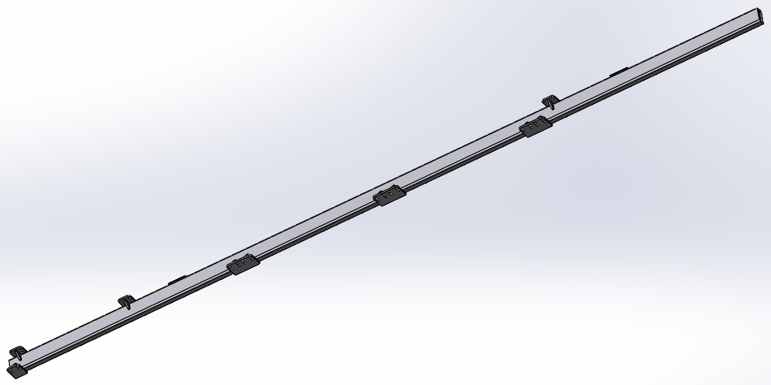 |  | 541.08 | 喷粉 |  |  |  |  | 6钣金
铁--管件 | BSZ3336.05.01.06.001 | 顶部框架 | Q355B GB/T1591-2018 | 5010×748×90 | 125.78 | 18 |  |  | 2264.04 | 喷粉 |  |  |  |  | 6钣金
铁--管件 | BSZ3336.05.02.04.001 | 顶部框架 | Q355B GB/T1591-2018 | 5301×1265×90 | 186.32 | 18 |  |  | 3353.76 | 喷粉 |  |  |  |  | 6钣金
铁--管件 | BSZ3336.05.02.06.001 | 顶部框架 | Q355B GB/T1591-2018 | 5301×1265×90 | 166.89 | 18 |  |  | 3004.02 | 喷粉 |  |  |  |  | 6钣金
铁--钣件 | BSZ3338.19.03.019 | 预热封板二 | Q235A GB/T700-2006 | 2285×220×62 | 8.89 | 18 |  |  | 160.02 | 喷粉 |  |  |  |  | 9钣金
铁--钣件 | BSZ3338.19.03.026 | 热压预热封板 | Q235A GB/T700-2006 | 1510×76×2 | 1.34 | 18 |  |  | 24.12 | 喷粉 |  |  |  |  | 9钣金
铁--钣件 | BSZ3338.20.03.005 | 预热封板 | Q235A GB/T700-2006 | 2285×300×27 | 7.51 | 9 |  |  | 67.59 | 喷粉 |  |  |  |  | 9钣金
铝--CNC | BSZ3338.15.06.03.004 | 垫块 | 6061-T6 GB/T3190-2020 | 60×30×30 | 0.13 | 84 |  |  | 10.92 |  |  |  |  |  | 10机加
304--钣件 | BSZ3337.09.01.006 | 顶紧块 | SUS304(06Cr19Ni10) | 16×16×12 | 0.01 | 90 |  |  |  |  |  |  |  |  | 10机加
材质SPCC | 风道一 |  | Q215A（GB/T 11253） |  |  | 2 | 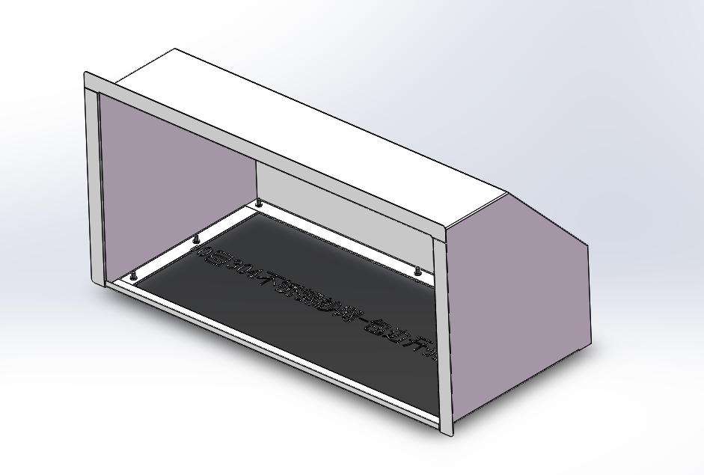 |  |  |  |  |  |  |  | 材质SPCC
材质SPCC | 风道二 |  | Q215A（GB/T 11253） |  |  | 2 | 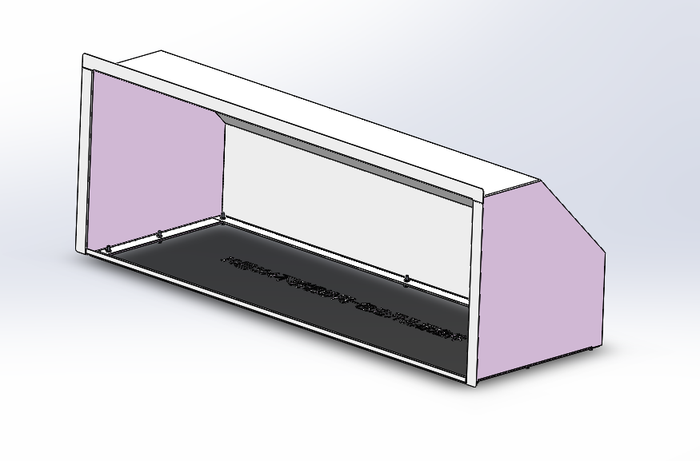 |  |  |  |  |  |  |  | 材质SPCC
材质SPCC | 风道三 |  | Q215A（GB/T 11253） |  |  | 2 | 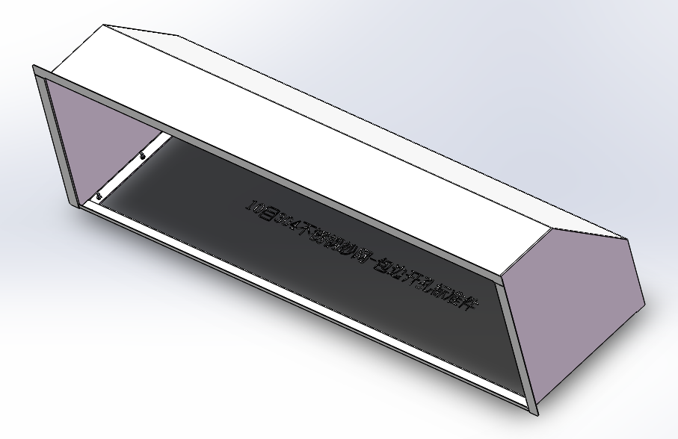 |  |  |  |  |  |  |  | 材质SPCC
材质SPCC | 内风道一 |  | Q215A（GB/T 11253） |  |  | 2 | 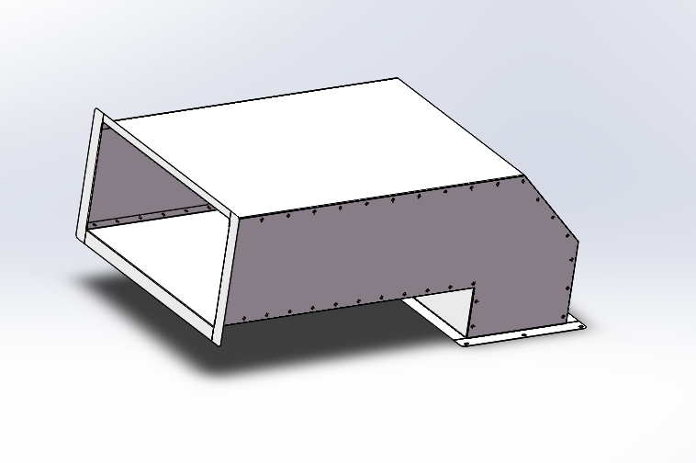 |  |  |  |  |  |  |  | 材质SPCC
材质SPCC | 内风道二 |  | Q215A（GB/T 11253） |  |  | 2 | 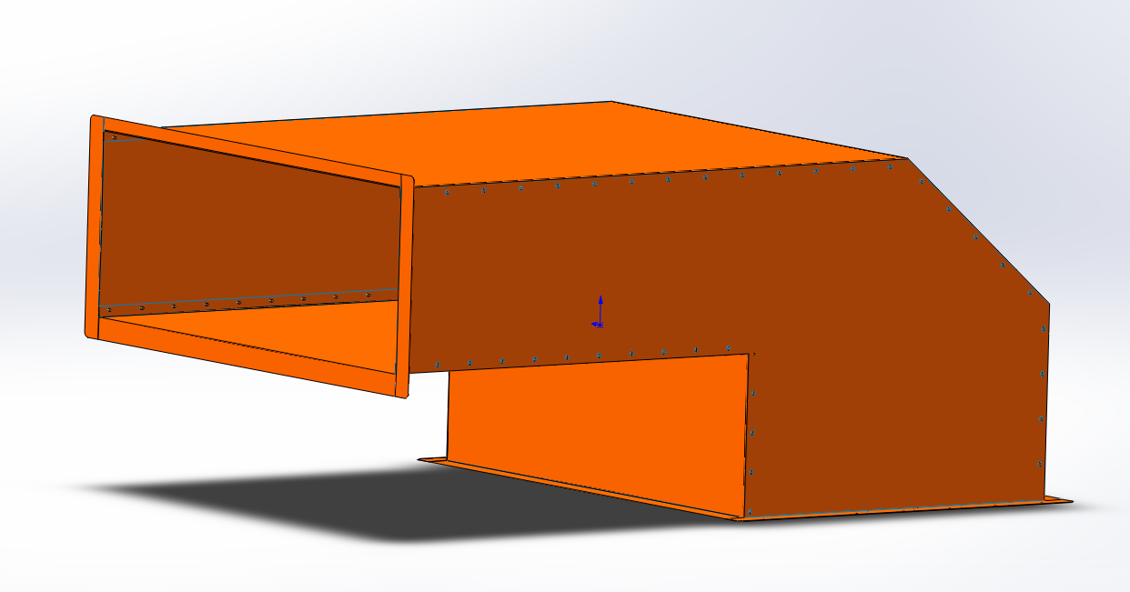 |  |  |  |  |  |  |  | 材质SPCC
材质SPCC | 内风道三 |  | Q215A（GB/T 11253） |  |  | 2 | 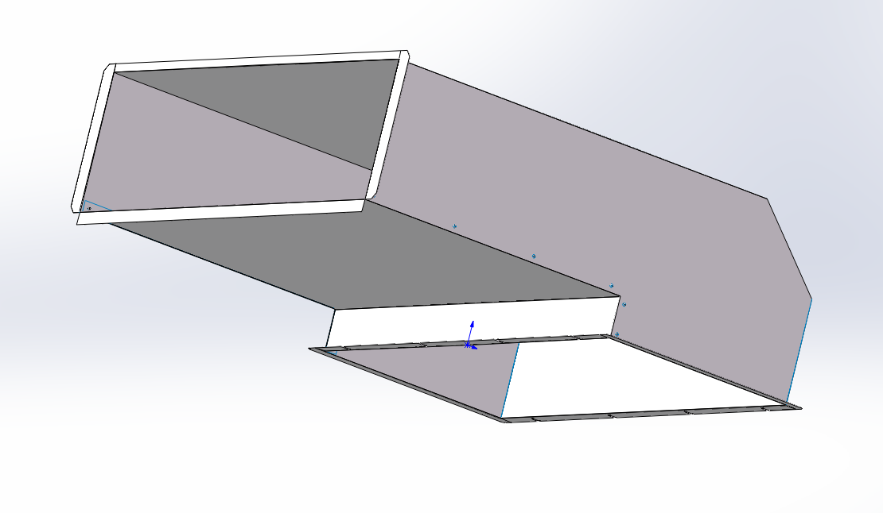 |  |  |  |  |  |  |  | 材质SPCC
材质SPCC | 空调安装板 |  | Q215A（GB/T 11253） |  |  | 10 | 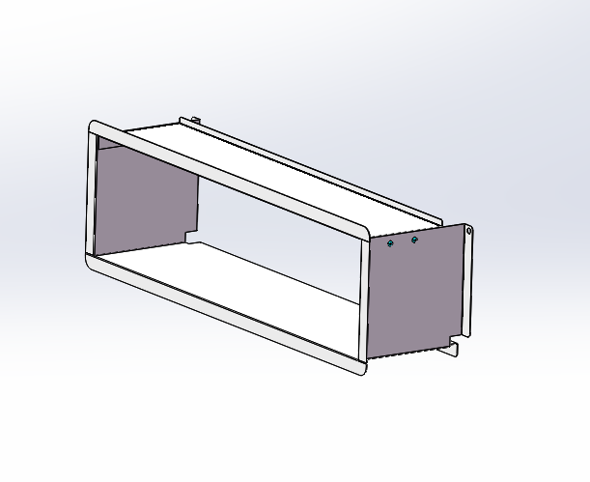 |  |  |  |  |  |  |  | 材质SPCC
材质SPCC | 电池架左封板 |  | Q215A（GB/T 11253） |  |  | 2 |  |  |  |  |  |  |  |  | 材质SPCC
材质SPCC | 电池架上封板一 |  | Q215A（GB/T 11253） |  |  | 2 | 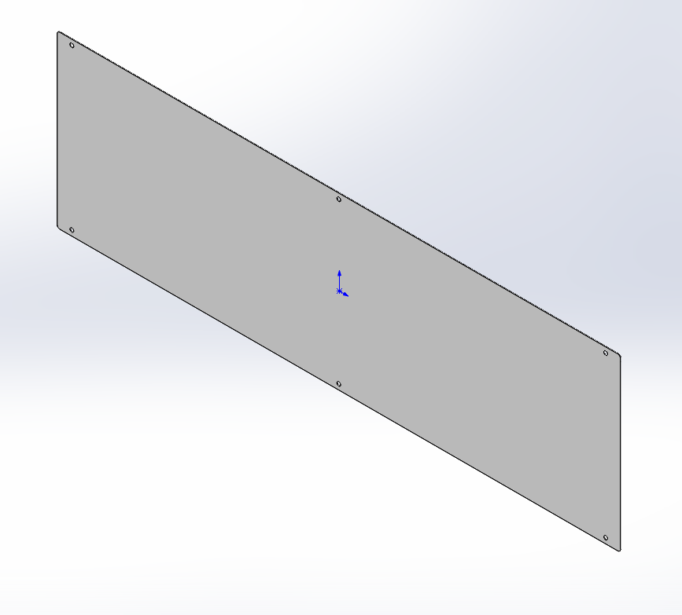 |  |  |  |  |  |  |  | 材质SPCC
材质SPCC | 电池架上封板二 |  | Q215A（GB/T 11253） |  |  | 2 | 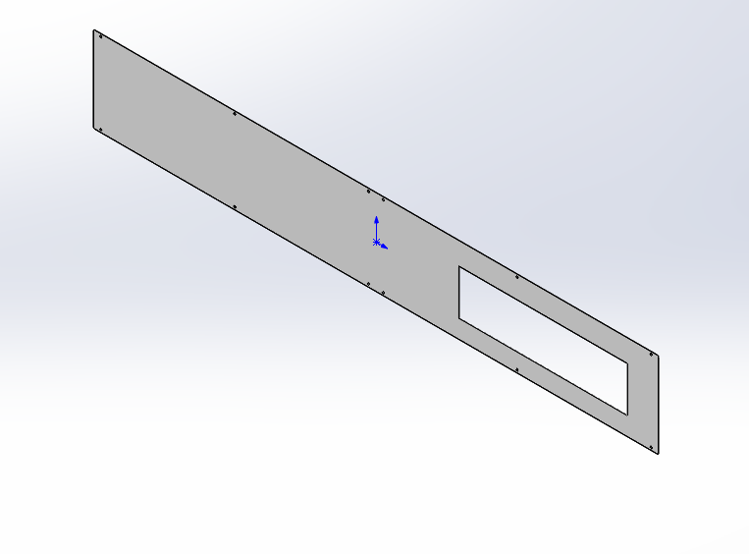 |  |  |  |  |  |  |  | 材质SPCC
材质SPCC | 电池架上封板三 |  | Q215A（GB/T 11253） |  |  | 2 | 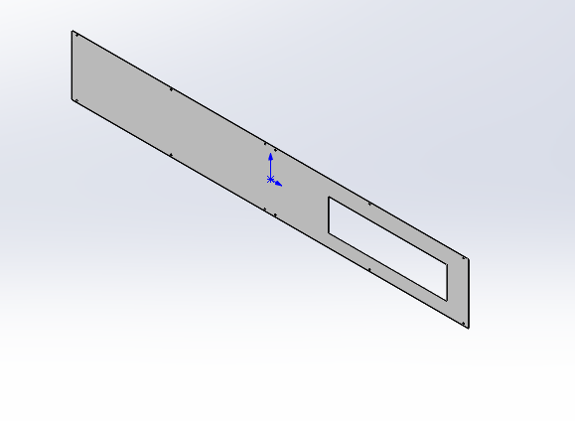 |  |  |  |  |  |  |  | 材质SPCC
材质SPCC | 电池架托架 |  | Q215A（GB/T 11253） |  |  | 10 | 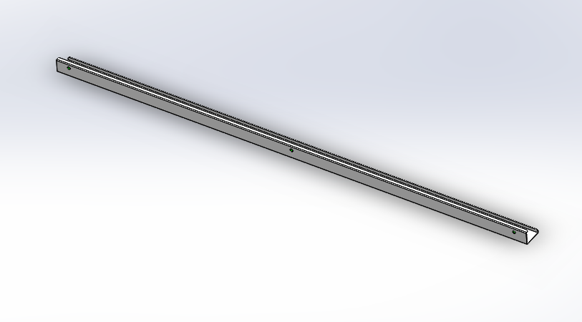 |  |  |  |  |  |  |  | 材质SPCC
材质SPCC | 电池架连接支架 |  | Q215A（GB/T 11253） |  |  | 16 | 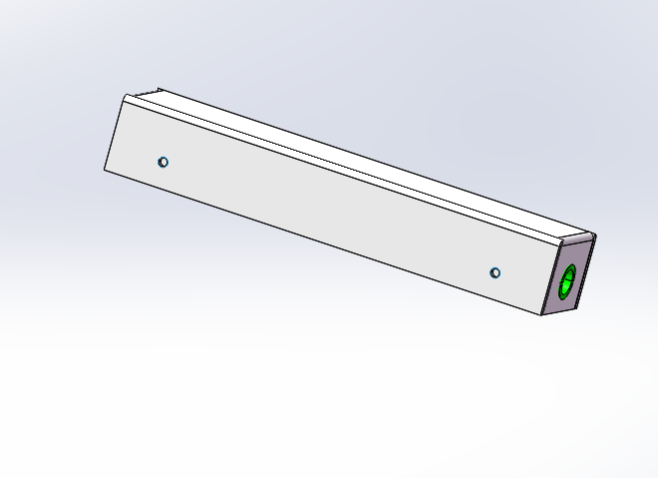 |  |  |  |  |  |  |  | 材质SPCC
材质SPCC | 电池架中间封板 |  | Q215A（GB/T 11253） |  |  | 4 | 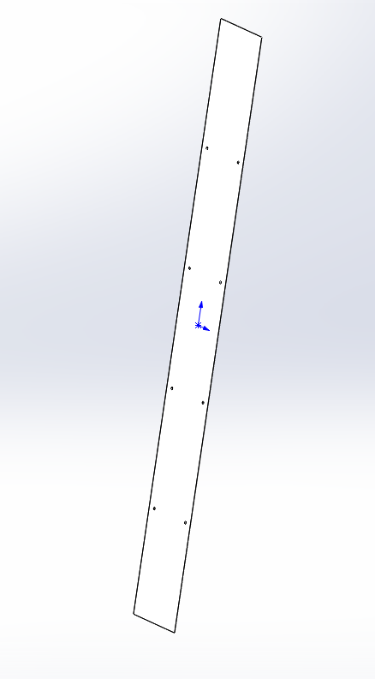 |  |  |  |  |  |  |  | 材质SPCC
铁--钣件 | BSZ3336.05.04.01.017 | 十七号下门板 | Q235A GB/T700-2006 | 2285×764×26 | 20 | 9 |  |  | 180 | 按图纸 |  |  |  |  | 13钣金
铁--钣件 | BSZ3336.05.04.01.016 | 十六号下门板 | Q235A GB/T700-2006 | 2285×1064×26 | 27.05 | 9 |  |  | 243.45 | 按图纸 |  |  |  |  | 13钣金
铁--钣件 | BSZ3336.05.04.01.011 | 十一号门板 | Q235A GB/T700-2006 | 2285×764×26 | 19.66 | 9 |  |  | 176.94 | 按图纸 |  |  |  |  | 13钣金
铁--钣件 | BSZ3336.05.04.01.010 | 十号门板 | Q235A GB/T700-2006 | 2285×739×26 | 18.84 | 18 |  |  | 339.12 | 按图纸 |  |  |  |  | 13钣金
铁--钣件 | BSZ3337.09.01.055 | 门板 | Q235A GB/T700-2006 | 2285×915×76 | 33.73 | 18 |  |  | 607.14 | 按图纸 |  |  |  |  | 13钣金
铁--钣件 | BSZ3337.09.01.054 | 门板 | Q235A GB/T700-2006 | 2285×914×47 | 23.65 | 18 |  |  | 425.7 | 按图纸 |  |  |  |  | 13钣金
铁--钣件 | BSZ3337.09.01.051 | 门板 | Q235A GB/T700-2006 | 2285×784×28 | 22.37 | 9 |  |  | 201.33 | 按图纸 |  |  |  |  | 13钣金
铁--钣件 | BSZ3337.09.01.044 | 门板 | Q235A GB/T700-2006 | 2285×901×62 | 29.35 | 18 |  |  | 528.3 | 按图纸 |  |  |  |  | 13钣金
铁--钣件 | BSZ3337.09.01.042 | 门板 | Q235A GB/T700-2006 | 2285×914×47 | 23.89 | 18 |  |  | 430.02 | 按图纸 |  |  |  |  | 13钣金
铁--钣件 | BSZ3337.09.01.036 | 门板 | Q235A GB/T700-2006 | 2285×901×28 | 23.7 | 18 |  |  | 426.6 | 按图纸 |  |  |  |  | 13钣金
铁--钣件 | BSZ3337.09.01.022 | 门板 | Q235A GB/T700-2006 | 784×610×28 | 7.82 | 18 |  |  | 140.76 | 按图纸 |  |  |  |  | 13钣金
铁--钣件 | BSZ3337.09.01.020 | 门板 | Q235A GB/T700-2006 | 855×784×28 | 11.72 | 18 |  |  | 210.96 | 按图纸 |  |  |  |  | 13钣金
铁--钣件 | BSZ3337.09.01.016 | 门板1 | Q235A GB/T700-2006 | 2285×929×76 | 33.39 | 18 |  |  | 601.02 | 按图纸 |  |  |  |  | 13钣金
铁--钣件 | BSZ3337.09.03.053 | 门板 | Q235A GB/T700-2006 | 1685×782×47 | 18.66 | 9 |  |  | 167.94 | 按图纸 |  |  |  |  | 13钣金
铁--钣件 | BSZ3337.09.03.047 | 门板 | Q235A GB/T700-2006 | 1685×769×28 | 18.42 | 9 |  |  | 165.78 | 按图纸 |  |  |  |  | 13钣金
铁--钣件 | BSZ3337.09.03.022 | 门板 | Q235A GB/T700-2006 | 940×769×61 | 12.8 | 9 |  |  | 115.2 | 按图纸 |  |  |  |  | 13钣金
铁--钣件 | BSZ3337.09.03.019 | 门板 | Q235A GB/T700-2006 | 940×782×61 | 13.51 | 9 |  |  | 121.59 | 按图纸 |  |  |  |  | 13钣金
铁--钣件 | BSZ3337.09.03.017 | 门板 | Q235A GB/T700-2006 | 1685×769×28 | 14.05 | 27 |  |  | 379.35 | 按图纸 |  |  |  |  | 13钣金
铁--钣件 | BSZ3337.09.03.016 | 门板 | Q235A GB/T700-2006 | 1685×782×47 | 14.29 | 27 |  |  | 385.83 | 按图纸 |  |  |  |  | 13钣金
铁--钣件 | BSZ3337.09.03.011 | 门板 | Q235A GB/T700-2006 | 940×769×27 | 12.58 | 27 |  |  | 339.66 | 按图纸 |  |  |  |  | 13钣金
铁--钣件 | BSZ3337.09.03.007 | 门板 | Q235A GB/T700-2006 | 940×782×45 | 13.28 | 27 |  |  | 358.56 | 按图纸 |  |  |  |  | 13钣金
铁--钣件 | BSZ3337.09.05.013 | 门板 | Q235A GB/T700-2006 | 2285×784×26 | 21.87 | 9 |  |  | 196.83 | 按图纸 |  |  |  |  | 13钣金
铁--钣件 | BSZ3338.19.01.007 | 门板 | Q235A GB/T700-2006 | 1985×1064×28 | 27.6 | 18 |  |  | 496.8 | 按图纸 |  |  |  |  | 13钣金
铁--钣件 | BSZ3338.19.03.014 | 门板 | Q235A GB/T700-2006 | 2285×866×76 | 33.55 | 18 |  |  | 603.9 | 按图纸 |  |  |  |  | 13钣金
铁--钣件 | BSZ3338.19.02.011 | 门板 | Q235A GB/T700-2006 | 1425×1170×28 | 22.09 | 18 |  |  | 397.62 | 按图纸 |  |  |  |  | 13钣金
铁--钣件 | BSZ3338.19.02.010 | 门板 | Q235A GB/T700-2006 | 1425×1184×47 | 22.36 | 18 |  |  | 402.48 | 按图纸 |  |  |  |  | 13钣金
铁--钣件 | BSZ3338.19.02.008 | 门板 | Q235A GB/T700-2006 | 850×567×28 | 9.3 | 36 |  |  | 334.8 | 按图纸 |  |  |  |  | 13钣金
铁--钣件 | BSZ3338.19.02.005 | 门板 | Q235A GB/T700-2006 | 850×581×45 | 9.85 | 36 |  |  | 354.6 | 按图纸 |  |  |  |  | 13钣金
铁--钣件 | BSZ3338.19.02.003 | 门板 | Q235A GB/T700-2006 | 2285×920×62 | 29.84 | 18 |  |  | 537.12 | 按图纸 |  |  |  |  | 13钣金
铁--钣件 | BSZ3338.19.02.004 | 门板 | Q235A GB/T700-2006 | 2285×500×62 | 13.06 | 18 |  |  | 235.08 | 按图纸 |  |  |  |  | 13钣金

